Матрица стейкхолдеров
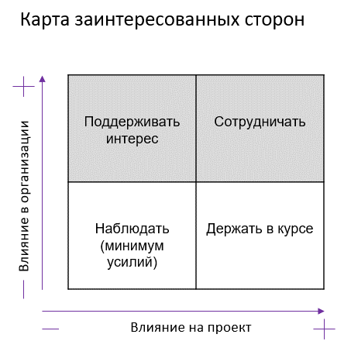
Проект: "Доработка мобильного приложения банка"

Матрица стейкхолдеров

Стейкхолдер | Влияние на проект | Влияние в компании Заказчика | Действия по вовлечению в проект | Отношение к проекту | Меры по снижению негативного отношения к проекту
Заказчик (отдел маркетинга) | Высокое | Среднее | Сотрудничать | Положительное
ПМ | Высокое | Среднее | Сотрудничать | Положительное
ПО | Высокое | Среднее | Сотрудничать | Положительное
Команда | Высокое | Среднее | Сотрудничать | Положительное
Инвесторы | Низкое | Высокое | Поддерживать интерес | Положительное
Бизнес партнеры (программа лояльности сторонних компаний внутри приложения) | Низкое | Низкое | Наблюдать (минимум усилий) | Положительное
Центральный банк | Высокое | Высокое | Сотрудничать | Нейтральное
Конкуренты | Низкое | Низкое | Наблюдать (минимум усилий) | Отрицательное | Игра на опережение, дезинформация, изучение уже внедрённых тех.решений у конкурентов
Отделы банка (юридический, ИБ) | Высокое | Высокое | Сотрудничать | Нейтральное
Спонсор (Совет директоров) | Высокое | Высокое | Сотрудничать | Положительное
Конечные пользователи | Высокое | Низкое | Держать в курсе | Положительное
Гос.органы (ФНС) | Среднее | Низкое | Наблюдать (минимум усилий) | Нейтральное
…

